인터페이스 UI
하단 인터페이스

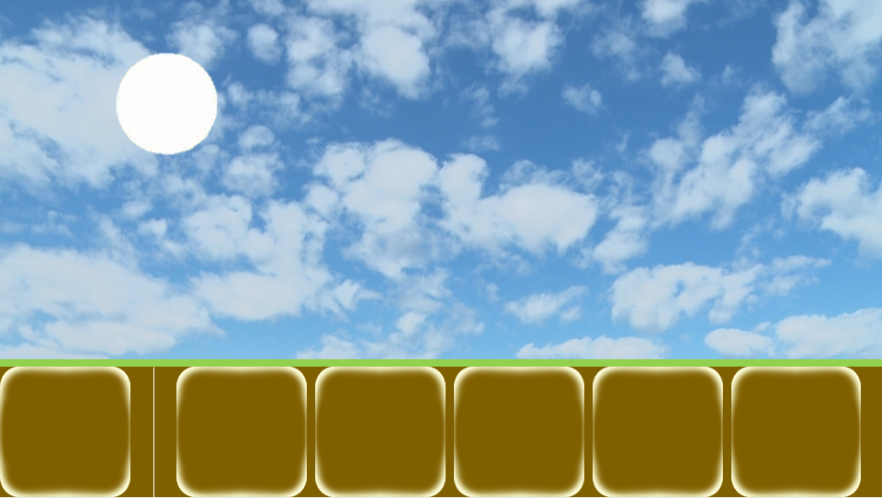
1
2
3

번호 | UI 이름 | UI 종류 | 설명
1 | 건물 버튼 | 이미지 | 클릭 시 건물/유닛 선택 창이 건물 창으로 전환
2 | 영역 구분 바 | 버튼 | 건물 버튼과 건물 건설 창을 구분 하는 바
3 | 건물/유닛 선택 창 | 창 | 건설할 건물이나 생산할 유닛을 선택하는 창

1-1. "건설" 텍스트와 양 건물 이미지가 버튼 내부에 존재

3-1. 선물 버튼 클릭 건물 선택 창 활성화
3-2. 건설된 건물 클릭 시 유닛 선택 창 활성화
3-3. 초기값은 건물 선택 창

건물 선택 창
1

Q
W
E
R
건물

번호 | UI 이름 | UI 종류 | 설명
1 | 유닛 건물 버튼 | 버튼 | 클릭 시 건물 건설 위치 선택 상태가 됨

1-1. 각 버튼들은 해당 유닛의 이미지가 버튼 내부에 존재
1-2. 코스트가 더 싼 유닛들이 좌측으로 정렬됨
1-3. 버튼 촤측 상단에 단축키 표시
1-4. 유닛 생산에 필요한 건초가 부족할 경우 유닛이 소환되지 않고 건초 부족 텍스트를 팝업

건물 건설 위치 선택 상태
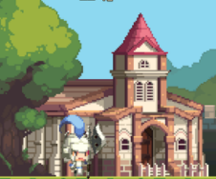
1
2

Q
W
E
R
건물

번호 | UI 이름 | UI 종류 | 설명
1 | 건물 예상도 | 이미지 | 건물 버튼을 클릭하면 건설될 건물의 이미지가 마우스를 따라다님
2 | 건설 타일 | 이미지 | 건물이 차지하는 타일의 수, 타일의 상태를 출력합니다.

건설 타일 상태

 | 건설 불가 상태

이미 다른 건물이 해당 타일을 차지한 상태입니다. 따라서 건설할 건물이 해당 타일위에 존재할 수 없습니다.

 | 건설 가능 상태

해당 타일에 건물을 건설할 수 있는 상태입니다.

 | 건설 예정 상태

건설하려는 건물이 차지할 예정인 타일이 건설 가능 상태의 타일과 겹치면 타일이 초록색으로 바뀝니다.

유닛 선택 창
1

A
B
C
D
건물

번호 | UI 이름 | UI 종류 | 설명
1 | 유닛 버튼 | 버튼 | 클릭 시 해당 건물에서 해당 유닛을 1마리 소환

1-1. 각 버튼들은 해당 유닛의 이미지가 버튼 내부에 존재
1-2. 해당 건물에서 생산 가능한 유닛 버튼 존재
1-3. 코스트가 더 싼 유닛들이 좌측으로 정렬됨
1-4. 버튼 촤측 상단에 단축키 표시
1-5. 유닛 생산에 필요한 건초가 부족할 경우 유닛이 소환되지 않고 건초 부족 텍스트를 팝업
1-6. 모든 유닛들은 생산 후 해당 건물에서 쿨타임을 가짐

쿨타이 연출: 버튼에 20% 투명도의 검은색 이미지가 쿨타임에 비례해서 시계 방향으로 지워짐






유닛/건물 설명 창

100 5초
인구수를 추가하는 건물입니다.

Q
W
E
R

건물

유닛/건물 버튼에 1초 마우스 호버 시 팝업됩니다.
창 좌측 상단에 필요 코스트 표시
버튼이 유닛 버튼일 경우 창 우측 상단에 쿨타임 표시
필요 코스트, 쿨 타임 밑에 해당 버튼 설명 출력

